キャッシュレス決済
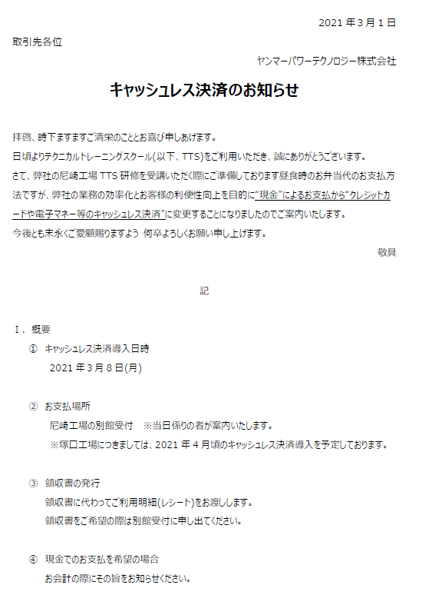
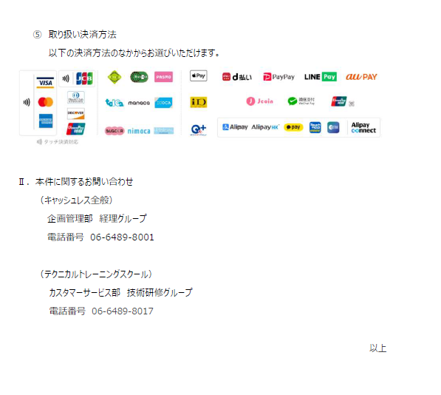

受講ｷｬﾝｾﾙ依頼書
 |  |  |  |  | 提出日：

受講ｷｬﾝｾﾙ依頼書
ヤンマーパワーテクノロジー株式会社
 | 特機カスタマーサービス部 行き
 | E-Mail：TTSCHOOL@yanmar.com

 |  |  |  |  |  |  | 承認者 | 担当者
受講日 |  | ~
研修コース

お申込(責任)者
会社名 |  |  |  | ご担当者
所属部門 |  |  |  | 電話番号

1 | 受講者 |  | 会社名
2 | 受講者 |  | 会社名
3 | 受講者 |  | 会社名
4 | 受講者 |  | 会社名
5 | 受講者 |  | 会社名

キャンセル理由

キャンセル届出提出日 |  |  |  |  |  |  | キャンセル料
受講開始日の7日以内は受講料 |  |  |  |  |  |  | 30%
受講日当日のキャンセル及び無連絡による不参加は受講料 |  |  |  |  |  |  | 100%

弊社使用欄

 |  |  |  |  |  | 承認 |  | 受付

